目次・概要
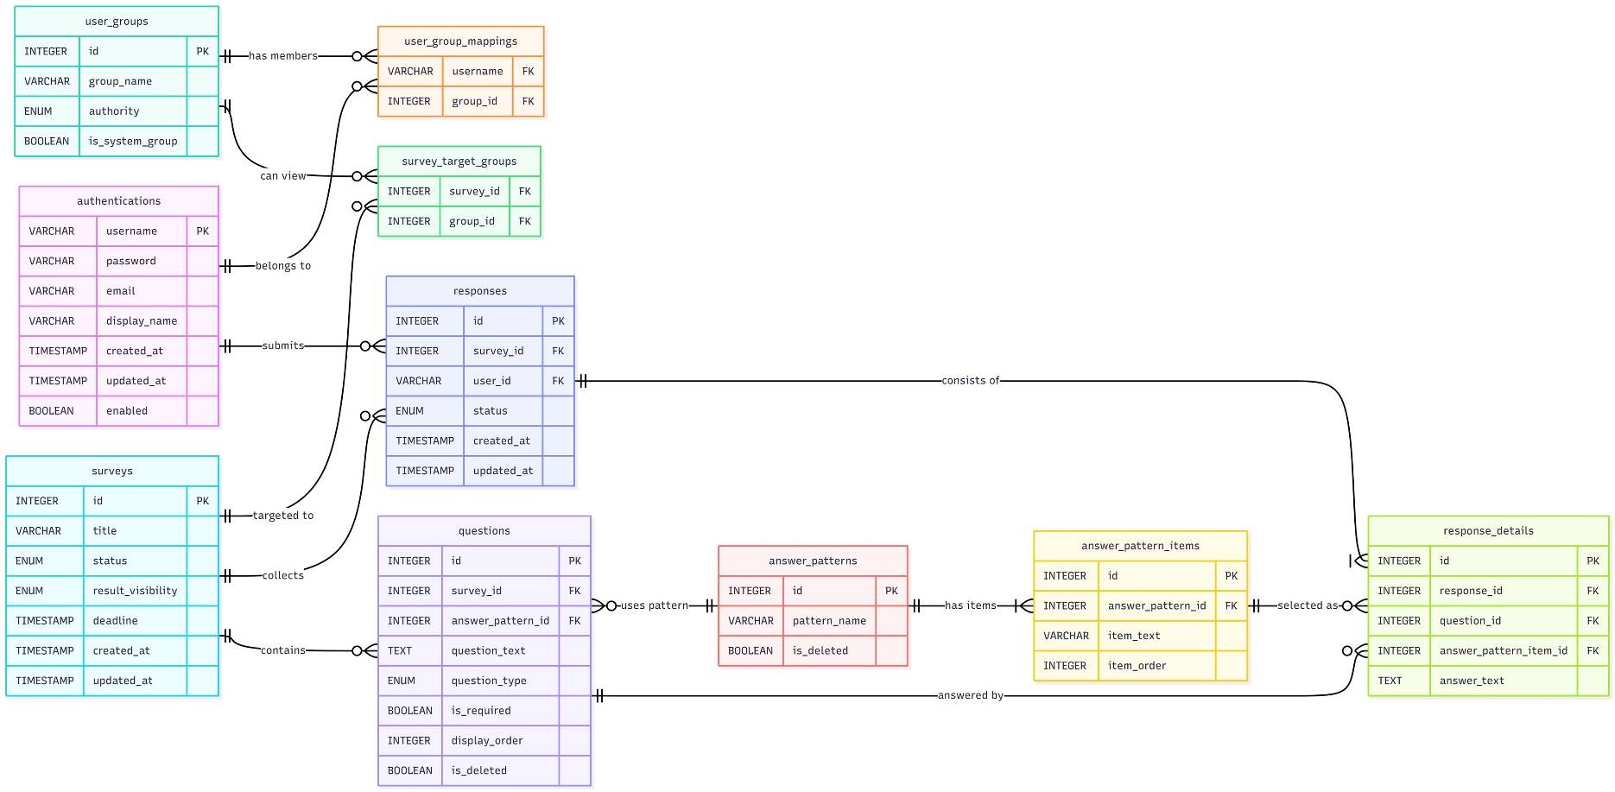
No | 物理名 | 論理名(~テーブル) | 用途
1 | authentications | 認証情報 | ユーザーアカウント | ER図
2 | answer_patterns | 選択肢パターン | 選択肢による回答の場合、選択肢のパターン（YES/NOや5段階評価など）
3 | answer_pattern_items | 選択肢項目 | 選択肢の各項目（YES/NOの場合「YES」や「NO」。5段階評価の場合、「1」「2」「3」「4」「5」） |  | E-R図 挿入
4 | questions | 設問 | アンケート内の1つの設問、設問文や回答方法を管理
5 | responses | 回答ヘッダー | アンケートに対してユーザーが回答した情報
6 | response_details | 回答詳細 | アンケート内の各設問に対しての回答データ
7 | surveys | アンケート | アンケートのヘッダー情報
8 | survey_target_groups | アンケート対象 | アンケートと回答対象グループを紐づける
9 | user_groups | ユーザーグループ | ユーザーアカウントの所属するグループ、ユーザーは複数グループに所属できる
10 | user_group_mappings | ユーザー・グループ間マッピング | ユーザーと所属グループを紐づける
11
12

